Sheet1
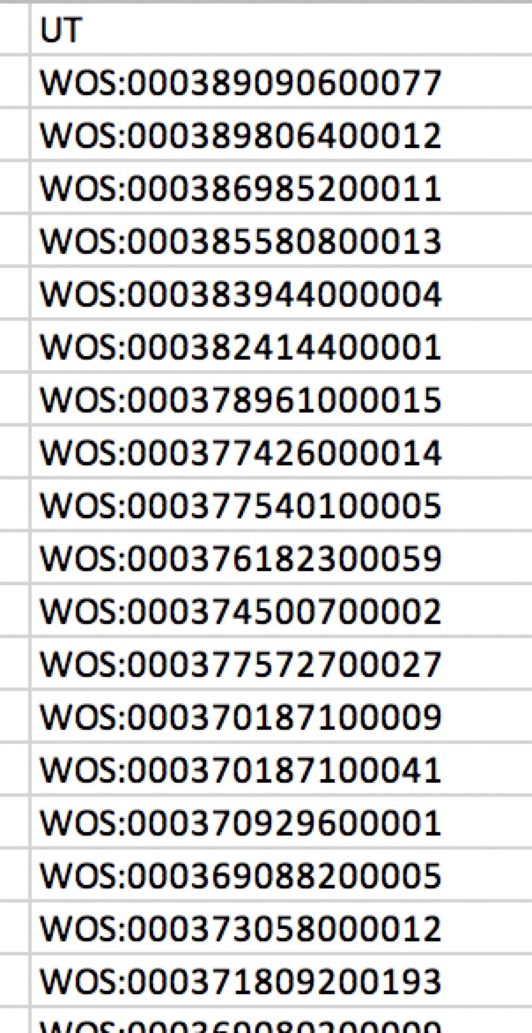
标题 | 论文的属性 | 本来就有
作者 | 论文的属性 | 本来就有
地址 | 论文的属性 | 导入的excel里面加,但导入不管
通讯作者 | 论文的属性 | 要新加
期刊名、ISSN、被引次数 | 期刊的属性 | 本来就有
UT、PMID、DOI | 期刊的属性 | 要新加 | PMID: 30196486 DOI: 10.1007/s12011-018-1498-4
年、卷、期、页 | 论文的属性 | 本来就有
文献类型 | 论文的属性 | 要新加(文章还是综述) | 文章还是综述

